ОТЧЕТ
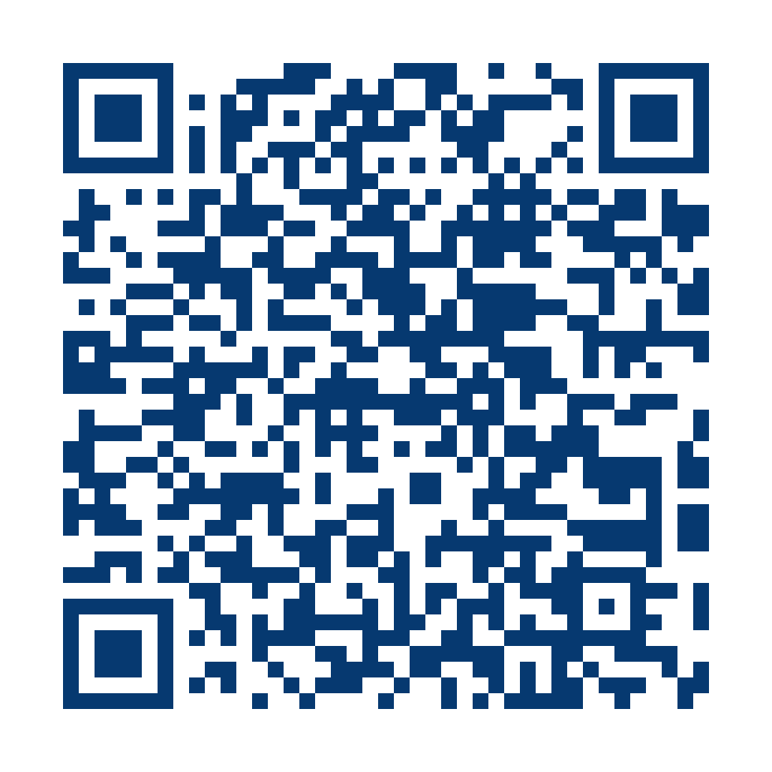 |  |  | Ўзбекистон Республикаси бюджет ҳисобининг стандарти (3-сонли БҲС) «Бюджет ҳисоботи»га 2-ИЛОВА
Молиявий фаолият натижалари тўғрисида ҳисобот
по состоянию на 1 января 2026 года

Организация: | Уз БА
Периодичность: | 1 июля
Единица измерения:
Министерство
Уровень бюджета
Казначейский лицевой счет организации

Показатели |  | Код строки | Ҳисобот даврида | Ўтган йилнинг шу даврида
Даромадлар
Бюджетдан молиялаштириш (503 000) |  | 001 | 116,757,122.30 | 88,399,587.80
Давлат мақсадли ва бошқа бюджетдан ташқари жамғармалардан молиялаштириш (504 000) |  | 002 | 0.00 | 0.00
Давлат мақсадли ва бошқа бюджетдан ташқари жамғармаларининг ҳисобланган даромадлари (510 000) |  | 003 | 0.00 | 0.00
Мактабгача таълим ташкилотларида болалар таъминоти учун ота-оналардан ундириладиган тўловлар бўйича ҳисобланган даромадлар (520 110) |  | 004 | 0.00 | 0.00
Мактаб-интернатлар ва лицейларда болаларнинг таъминоти учун ота-оналардан ундириладиган тўловлар бўйича ҳисобланган даромадлар (520 120) |  | 005 | 25,291.40 | 0.00
Бошқа таълим муассасаларида болалар таъминоти учун ота-оналардан ундириладиган тўловлар бўйича ҳисобланган даромадлар (520 130) |  | 006 | 0.00 | 0.00
Бюджет ташкилотлари томонидан ўқувчилар болалар мусиқа ва санъат мактаблари ҳамда мактабдан ташқари таълим муассасаларида таълим олганлиги учун ундириладиган тўловлар бўйича ҳисобланган даромадлар (520 140) |  | 007 | 0.00 | 0.00
Олий ва ўрта махсус, профессионал таълим ташкилотларида ўқитишнинг тўлов-контракт маблағлари бўйича ҳисобланган даромадлар (520 150) |  | 008 | 569,051.80 | 660,506.70
Бюджет ташкилотлари томонидан стационар даволаш-профилактика муассасаларида даволанаётганлар таркиби овқатланиши учун ундириладиган тўловлар бўйича ҳисобланган даромадлар (520 160) |  | 009 | 0.00 | 0.00
Бюджет ташкилотларининг ривожлантириш жамғармаси бўйича ҳисобланган даромадлари (520 310) |  | 010 | 1,385,726.50 | 2,299,718.60
Тиббиёт ташкилотларининг моддий рағбатлантириш ва ривожлантириш жамғармаси маблағлари бўйича (520 320) |  | 011 | 0.00 | 0.00
Ажратмалар ҳисобига шаклланадиган вазирликлар, давлат қўмиталари ва идораларнинг бюджетдан ташқари жамғармалари бўйича ҳисобланган даромадлар (520 430) |  | 012 | 0.00 | 0.00
Бюджет ташкилотларининг қонунчилик ҳужжатларига мувофиқ бошқа турдаги ҳисобланган даромадлари (520 490) |  | 013 | 0.00 | 1,106,236.60
Даромадлар — жами (001+002+003+004+005+006+007+008+009+010+011+012+013- қаторлар) |  | 020 | 118,737,192.10 | 92,466,049.70
Харажатлар
Бюджет маблағларидан ҳисобланган ҳақиқий харажатлар (710 000) |  | 021 | 103,681,171.90 | 85,812,968.10
Тўловларнинг махсус турларига доир ҳисоб-китоблар бўйича маблағлар ҳисобига амалга оширилган ҳақиқий харажатлар (720 000) |  | 022 | 243,896.00 | 121,048.20
Таълим муассасаларида ўқитишнинг тўлов-контракт шаклидан тушган тушумлар ҳисобидан амалга оширилган ҳақиқий харажатлар (730 000) |  | 023 | 12,412,873.90 | 11,299,047.70
Бюджет ташкилотларининг ривожлантириш жамғармаси маблағлари ҳисобидан амалга оширилган ҳақиқий харажатлар (741 000) |  | 024 | 1,994,040.40 | 1,479,339.20
Тиббиёт ташкилотларининг моддий рағбатлантириш ва ривожлантириш жамғармаси маблағлари ҳисобидан амалга оширилган ҳақиқий харажатлар (742 000) |  | 025 | 0.00 | 0.00
Бошқа даромадлар бўйича ҳақиқий харажатлар (750 000) |  | 026 | 584,741.70 | 101,910.00
Давлат мақсадли ва бошқа бюджетдан ташқари жамғармаларнинг маблағлари ҳисобидан амалга оширилган ҳақиқий харажатлар (760 000) |  | 027 | 0.00 | 0.00
Харажатлар — жами (021+022+023+024+025+026+027 — қаторлар) |  | 030 | 118,916,723.90 | 98,814,313.10
Давлат мақсадли ва бошқа бюджетдан ташқари жамғармаларнинг республика маблағлари ҳисобидан ўзаро ҳисоб-китоблар (621 000) |  | 040 | 0.00 | 0.00
Давлат мақсадли ва бошқа бюджетдан ташқари жамғармаларнинг Қорақалпоғистон Республикасининг республика даражасидаги, вилоятларнинг вилоят даражасидаги ва Тошкент шаҳрининг шаҳар даражасидаги маблағлари ҳисобидан ўзаро ҳисоб-китоблар (622 000) |  | 050 | 0.00 | 0.00
Давлат мақсадли ва бошқа бюджетдан ташқари жамғармаларнинг туманлар ва шаҳарлар даражасидаги маблағлари ҳисобидан ўзаро ҳисоб-китоблар (623 000) |  | 060 | 0.00 | 0.00 | s
Давлат мақсадли ва бошқа бюджетдан ташқари жамғармаларнинг маблағлари ҳисобидан ҳисобланган харажатлари (830 000) |  | 070 | 0.00 | 0.00
Бюджет ташкилотларининг бюджетдан ташқари маблағлари ҳисобидан ўзаро ҳисоб-китоблари (630 000) |  | 080 | 0.00 | 0.00
Марказлашган ҳолда қабул қилинган (берилган) моддий қийматликлар (901 000) |  | 090 | -1,094,538.90 | 423,872.90
Марказлашган ҳолда олинган ёки берилган асосий воситалар (901 100) |  | 091 | -1,049,415.80 | 472,597.60
Марказлашган ҳолда олинган ёки берилган товар-моддий захиралар (901 200) |  | 092 | -45,123.10 | -48,724.70
Беғараз (бепул) қабул қилинган (берилган) моддий қийматликлар (902 000) |  | 100 | 583,525.80 | 202,696.10
Беғараз (бепул) олинган ёки берилган асосий воситалар, қийматликлар ва номоддий активлар (902 100) |  | 101 | 583,014.80 | 188,060.00
Беғараз (бепул) олинган ёки берилган товар-моддий захиралар (902 200) |  | 102 | 511.00 | 14,636.10
Инвентаризация натижасида ортиқча чиққан мол-мулклар (903 000) |  | 110 | 0.00 | 0.00
Асосий воситалар, қийматликлар ва номоддий активларни қайта баҳолаш (909 000) |  | 120 | 2,929,203.40 | 2,321,260.50
Реализация ва харажатлар (910 000) |  | 130 | 0.00 | 0.00
Номолиявий активлар ва маҳсулот (иш, хизмат)лар реализацияси (911000) |  | 140 | 0.00 | 0.00
Номолиявий активлар реализацияси (911100) |  | 141 | 0.00 | 0.00
Маҳсулот (иш, хизмат)лар реализацияси (911200) |  | 142 | 0.00 | 0.00
Бошқа харажатлар (912000) |  | 150 | 0.00 | 0.00
Тақсимланмаган харажатлар (912100) |  | 151 | 0.00 | 0.00
Давр харажатлари (912200) |  | 152 | 0.00 | 0.00
Курс фарқи бўйича фойда (зарар) (920 000) |  | 160 | -45.40 | -120,428.30
Курс фарқидан фойда (921100) |  | 161 | 47.10 | -6,047.50
Курс фарқидан зарар (922200) |  | 162 | 92.50 | 114,380.80
Жорий ҳисобот даврининг молиявий натижалари (020 — 030+040+050+060+070+080+090+100+110+120+130+160 - қаторлар) |  | 200 | 2,238,613.00 | -3,520,862.20

Руководитель _______________ | Главный бухгалтер _______________
(подпись) | (подпись)

М.П. | ____ _________________ 20____ года

